Hinweise



Erläuterungen zur vorliegenden Punkteliste:

Der Marktgebietsverantwortliche (MGV) veröffentlicht nach § 25 der Geschäftsbedingungen für den Bilanzkreisvertrag (Anlage 4 zur Kooperationsvereinbarung) eine Übersicht der für die börslichen Produkte mit physischen Erfüllungsrestriktionen maßgeblichen Ein- und Ausspeisepunkte (Entryso/Exitso) samt deren Zuordnung zu den definierten Regelenergiegebieten und Regelenergiezonen sowie ihrer Zuordnung zu den einzelnen physischen Handelsprodukten.
Die Übersicht nach § 25 finden Sie im Blatt "Ein- und Ausspeisepunkte". Eine grafische Übersicht über die Gebiete und Zonen im Marktgebiet Trading Hub Europe (THE) finden Sie im Blatt "Übersicht Gebiete und Zonen".
Die über dieses Dokument veröffentlichte Liste stellt den jeweils aktuellen Kenntnisstand des MGV und der Fernleitungsnetzbetreiber (FNB) dar. Änderungen sind jederzeit möglich. Bei Anpassungen wird dies durch eine entsprechend geänderte Versionsnummer im Dateinamen gekennzeichnet. Die wesentlichen inhaltlichen Änderungen gegenüber der jeweils vorhergehenden Version der THE-Punkteliste sind dabei ab Version 4 im Blatt "Änderungen in dieser Version" dargestellt.
Die Liste enthält grundsätzlich die buchbaren Ein- und Ausspeisepunkte im Fernleitungsnetz. Punkte in nachgelagerten Netzen werden nur aufgenommen, sofern sie für die physischen Handelsprodukte nach § 25 von Relevanz sind.
Bitte beachten: Die Punkte des Typs "LNG" für die Zwecke dieser Punkteliste gelten ab dem 01.04.2024, 06:00 Uhr

Übersicht Gebiete und Zonen
Das Marktgebiet THE ist in die folgenden Gebiete und Zonen eingeteilt:

1 Marktgebiet
2 Gasbeschaffenheitszonen
4 Regelenergiegebiete
12 Regelenergiezonen

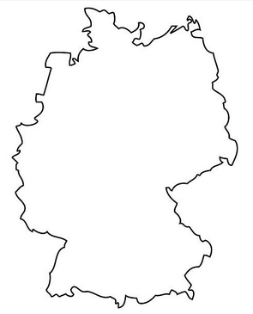
THE
THE H
THE L
South L
North H
South H
North L
LO
HGU

LGU

LGN
LW
HGN
LNA

HN
HGE

HM
HOS

HS

Änderungen in dieser Version
Wesentliche Änderungen gegenüber der Vorversion:
Blatt "Ein- und Ausspeisepunkte": Lfd. Nr. 257/258 neu aufgenommen

